Sheet1
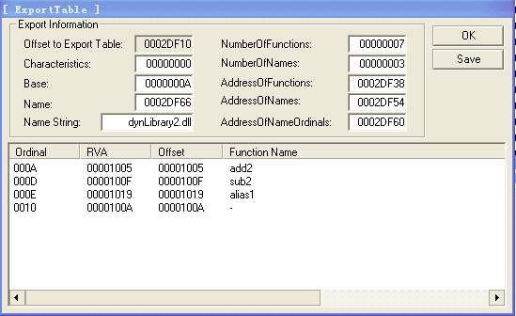
 |  |  | //
 |  |  | // Export Format
 |  |  | //
 | 导出表
0x0002DF10 | IMAGE_EXPORT_DIRECTORY |  | typedef struct _IMAGE_EXPORT_DIRECTORY {
 | 0x00000000 |  | DWORD Characteristics;
 | 0x59374FB1 |  | DWORD TimeDateStamp;
 | 0x0000 |  | WORD MajorVersion;
 | 0x0000 |  | WORD MinorVersion;
 | 0x0002DF62 |  | DWORD Name; |  |  |  | // 指向该导出表文件名字符串
 | 0x0000000B |  | DWORD Base; |  |  |  | // 导出函数起始序号
 | 0x00000006 |  | DWORD NumberOfFunctions; |  | // 所有导出函数的个数
 | 0x00000003 |  | DWORD NumberOfNames; |  |  | // 以函数名字导出的函数个数
 | 0x0002DF38 |  | DWORD AddressOfFunctions; // 导出函数的地址表 (RVA) 个数由NumberOfFunctions决定
 | 0x0002DF54 |  | DWORD AddressOfNames; // 导出函数的名称表 (RVA) 个数由NumberOfNames决定
 | 0x0002DF60 |  | DWORD AddressOfNameOrdinals; // 导出函数的序号表 (RVA) 个数由NumberOfNames决定 名称表和序号表的地址个数相等
 |  |  | } IMAGE_EXPORT_DIRECTORY, *PIMAGE_EXPORT_DIRECTORY;

 | 宽度：四字节 |  |  | 宽度：两字节 |  |  |  | 宽度：四字节
0x0002DF38 | AddressOfFunctions |  | 0x0002DF60 | AddressOfNameOrdinals |  |  | 0x0002DF54 | AddressOfNames | 字符串

0 | 0x00001005 | add2 | 0 | 0x0000 | add2 |  | 0 | 0x0002DF76 | add2
1 | 0x00000000 |  | 1 | 0x0004 | alias1=div2 |  | 1 | 0x0002DF7B | alias1
2 | 0x00000000 |  | 2 | 0x0003 | sub2 |  | 2 | 0x0002DF82 | sub2
3 | 0x0000100F | sub2
4 | 0x00001019 | div2
5 | 0x00000000
 | 0x0000100A | mul2 | 此序号作为GetProcAddress的第二个参数
 |  |  | 0x0002+0x000B = 0x000D
 | 函数地址表 RVA |  |  | 函数序号表 |  |  |  | 函数名称表 RVA

注：
 | 1、函数序号表和名称表个数相等，数量为AddressOfFunctions

 | 2、采用函数名称调用函数：先从函数名称表中查找对应的函数名，利用数组下标到序号表找该函数的序号值，该序号值到地址表找对应的数组下标，即为函数地址

